Baudo Spotify
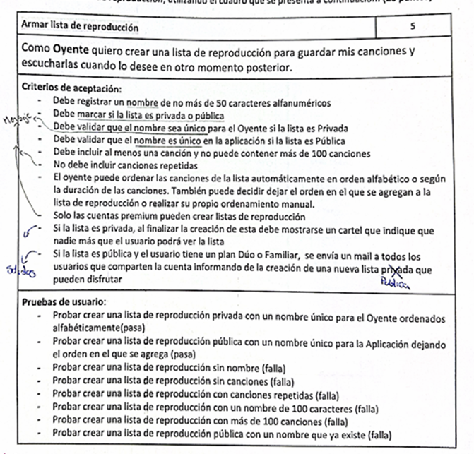
Entradas
Condicion Externa | Clases equivalencia Validas | Clases equivalencia invalidas |  | Prioridad | CE | Precondiciones | Pasos | Resultado esperado
Usuario | 1- Usuario logueado y plan premium | 2- Usuario no logueado nn - Usuario logueado sin plan premium | Creacion de playlist privada con exito | Alta | 1,3,8,12,15,19,23 | - El usuario "martin" se encuentra logueado y con plan premium individual - El ipo de playlist "Privada" se encuentra cargada y disponible - La cancion "Nunca quise" se encuentran cargadas y disponibes - El nombre "N" no existe en la playlist privada | 1- martin selecciona la opcion "Crear Playlist" 2- Martin Ingresa el nombre "N" a la playlist 3- Martin selecciona la opcion de playlist "Privada" 4- martin incluye las canciones "Nunca quise" 5- Martin selecciona la opcion de confirmar creación | 6- Se informa en pantalla el mensaje: "La playlist se creo con exito. Sos el unico que la puede ver"
Nombre | 3 - Nombre de no mas de 50 caracteres alfanumericos | 4 - Ingresa caracteres distintos a alfanumericos 5 - No ingresa valores 6 - Nombre > 50 | Creacion de playlist publica, ordenada por alfabeto con exito | Media |  | - El usuario "martin" se encuentra logueado y con plan premium Familiar - El ipo de playlist "Pública" se encuentra cargada y disponible - Las canciones "Un dia mas" y "Nunca quise" se encuentran cargadas y disponibes - El nombre "Noise" no existe en la playlist privada -La forma de ordenamiento "Por alfabeto" se encuentra disponible | 1- martin selecciona la opcion "Crear Playlist" 2- Martin Ingresa el nombre "N" a la playlist 3- Martin selecciona la opcion de playlist "Pública" 4- martin incluye la cancion "Nunca quise" 5- Martin selecciona la opcion "Orden alfabetico" 6- Martin selecciona la opcion de confirmar creación | 7- Se envia un mail a
Lista | 7 - Lista de caracter Público 8 - Lista de caracter Privado | 9 - No selecciona tipo de lista 10 - Otro valor
Nombre por lista | 11 - Nombre único en oyente si lista es privada 12 - Nombre único en aplicacionsi lista es pública | 13 - Nombre repetido para oyente y lista es privada 14 - Nombre repetido en aplicacion y lista es pública
Cancion en playlist | 15 - Incluye canciones entre 1 y 100 incluidas, sin canciones repetidas | 16 - No incluye canciones 17 - Canciones > 100 18 - Se repite 1 o mas canciones
Orden Playlist | 19 - No ordena la playlist (orden predeterminado) 20 - Ordena segun orden alfabético 21 - Ordena según duracion 22 - Ordenamiento manual

Salida
Creacion de playlist pública | 23 - Mensaje indicando la creacion exitosa de la playlist indicando que es el único que podra ver la playlist
Creacion de playlist privada | 24 - Envio de mail a los usuarios que comparten la cuenta informando la creacion de una nueva playlist pública
Error |  | 25- Mensaje de error indicando que el usuario no se encuentra logueado 26 - Mensaje de error indicando que el usuario logueado no cuenta con los permisos para crear playlist 27 - Mensaje de error indicando que el nombre de la lista contiene caracteres no alfanuméricos no permitidos. 28 - Mensaje de error indicando que no se ha ingresado un nombre para la lista de reproducción. 29 - Mensaje de error indicando que el nombre de la lista supera el límite máximo de 50 caracteres permitidos. 30 - Mensaje de error indicando que no se ha seleccionado el tipo de lista (pública o privada). 31 - Mensaje de error indicando que el valor ingresado para el tipo de lista no es válido. 32 - Mensaje de error indicando que el nombre ingresado ya existe para el mismo oyente cuando la lista es privada. 33 - Mensaje de error indicando que el nombre ingresado ya se encuentra registrado en la aplicación para una lista pública. 34 - Mensaje de error indicando que la lista de reproducción no contiene canciones. 35 - Mensaje de error indicando que la cantidad de canciones supera el límite máximo de 100 permitidas por lista. 36 - Mensaje de error indicando que una o más canciones se encuentran repetidas dentro de la lista de reproducción.

Jere NBA Tema A US = Registrar
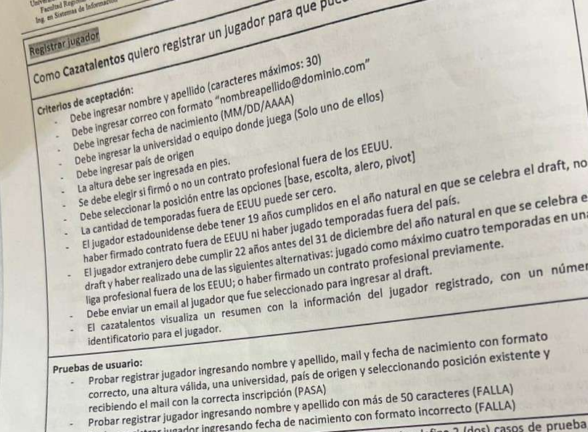

US = Registrar un jugador para que pueda ser seleccionado en el draft

Condición externa | Entrada

Condición externa | Clases de equivalencia válidas | Clases de equivalencia inválidas
Nombre jugador | 1. Nombre ingresado debe entre 1 y 30 carácteres Nombre ingresado debe estar conformado por carácteres | 2. No se ingresa un nombre
 |  | 3. Nombre ingresado mayor a 30 carácteres

 |  | 4. Nombre ingresado no contiene carácteres

Apellido jugador | 5. Apellido ingresado debe entre 1 y 30 carácteres Apellido ingresado debe estar conformado por carácteres | 6. No se ingresa un apellido
 |  | 7. Apellido ingresado mayor a 30 carácteres

 |  | 8. Apellido ingresado no contiene carácteres

Correo jugador | 9. Correo ingresado con formato "correo@dominio.com" | 10. No se ingresa un correo
 |  | 11. Se ingresa un correo con formato distinto a "correo@dominio.com"

Fecha de nacimiento | 12. Fecha ingresada en formato MM/DD/AA Fecha ingresada anterior a la actual | 13. No se ingresa fecha
 |  | 14. Se ingresa fecha con formato distinto a MM/DD/AA

 |  | 15. Se ingresa fecha posterior a la actual
 |  | 16. Se ingresa fecha actual
Universidad o Equipo | 17. Equipo ingresado existente 18. Universidad ingresada existente | 19. No se ingresa valor
 |  | 20. Se ingresa equipo inexistente
 |  | 21. Se ingresa universidad inexistente

País de origen | 22. Estados Unidos 23. Otro país existente | 23. No se ingresa país
 |  | 24. Se ingresa un país inexistente
Altura | 25. En pies, altura ingresada conformada por valores númericos positivos | 26. No se ingresa altura
 |  | 27. Altura ingresada en valor negativo
 |  | 28. Altura ingresada no está conformada por valores númericos
Contrato | 29. Firmo contrato 30. No firmo contrato | 31. No selecciona ningún valor

Posición | 32. Base 33. Escolta 34. Alero 35. Pivot | 36. No se selecciona valor

Cantidad de temporadas | 37. Cantidad de temporadas debe ser 0 para jugador estadounidense Cantidad de temporadas ingresada en valor númerico positivo entero 38. Cantidad de temporadas entre 1 y 4 (ambos valores incluidos) para jugador extranjero Cantidad de temporadas ingesadas en valor númerico positivo entero | 39. Cantidad de temporadas mayor a 0 para jugador estadounidense 40. Cantidad de temporadas ingresadas negativas 41. Cantidad de temporadas ingresadas no es valor númerico entero 42. Cantidad de temporadas igual a 0 o mayor a 4 para jugadores extranjeros
Usuario | 43. Usuario logueado Usuario con permisos de Cazatalentos | 44. Usuario no logueado
 |  | 45. Usuario logueado sin permisos de Cazatalentos

Condición externa | SALIDA

Condición externa | Clases de equivalencia válidas | Clases de equivalencia inválidas
Resumen información de jugador | 46. El sistema muestra por pantalla un resúmen con la información del jugador registrado, junto al número identificatorio para el jugador | -
Enviar mail a jugador seleccionado | 47. Se envía un mail al jugador indicando que fue seleccionado para ingresar al draft junto a sus estadísticas personales | -
Error | - | 48. El sistema muestra el mensaje de error: "Se ingresaron temporadas y el jugador es estadounidense"
 |  | 49. El sistema muestra el mensaje de error: "No se ingresaron temporadas para jugador extranjero"
 |  | etc etc

 |  |  | Caso de prueba: Registrar jugador estadounidense para que sea seleccionado en el draft

 |  |  | ID del CP | Clases de equivalencia | Prioridad del CA | Nombre del CA | Precondiciones | Pasos | Resultado obtenido | Resultado esperado
 |  |  | 1 | 1,5,9,12,18,22,25,30,32,37,43,46,47 | Alta | Registrar jugador estadounidense para que sea seleccionado en el draft con éxito | El usuario "jeremias" está logueado con permisos de Cazatalentos, la fecha actual es: 11/07/2025, la universidad "UTN USA", el país de origen "Estados Unidos", el contrato "No firmo contrato", la posición "Base" se encuentran cargadas y disponibles dentro del sistema | 1. El usuario "jeremias" selecciona la opción "Registrar jugador" 2.El usuario "jeremias" ingresa el nombre = "R" 3. El usuario "jeremias" ingresa el apellido = "G" 3.1 El usuario "jeremias" ingresa el mail = "mail@gmail.com" 4. El usuario "jeremias" ingresa fecha de nacimiento = 11/07/2006 5. El usuario "jeremias" ingresa la universidad = "UTN USA" 6. El usuario "jeremias" ingesa el país de origen = "Estados Unidos" 7. El usuario "jeremias" ingrsa la altura = 5.7 pies 8. El usuario "jeremias" selecciona la opción "No firmo contrato" 9. El usuario "jeremias" selecciona la opción "Base" 10. El usuario "jeremias" ingresa la cantidad de temporadas = 0 11. El usuario "jeremias" selecciona la opción "Registrar jugador" | 12. El sistema muestra por pantalla un resúmen con la información del jugador registrado, junto al número identificatorio para el jugador 13. Se envía un mail al jugador indicando que fue seleccionado para ingresar al draft junto a sus estadísticas personales | 12. El sistema muestra por pantalla un resúmen con la información del jugador registrado, junto al número identificatorio para el jugador 13. Se envía un mail al jugador indicando que fue seleccionado para ingresar al draft junto a sus estadísticas personales

 |  |  | Caso de prueba: Registrar jugador estadounidense para que sea seleccionado en el draft

 |  |  | ID del CP | Clases de equivalencia | Prioridad del CA | Nombre del CA | Precondiciones | Pasos | Resultado obtenido | Resultado esperado
 |  |  | 2 | 1,5,9,12,18,22,25,30,32,37,43,46,47 | Alta | Registrar jugador extranjero para que sea seleccionado en el draft con éxito | El usuario "jeremias" está logueado con permisos de Cazatalentos, la fecha actual es: 11/07/2025, el equipo "UTN FRC", el país de origen "Argentina", el contrato "No firmo contrato", la posición "Base" se encuentran cargadas y disponibles dentro del sistema | 1. El usuario "jeremias" selecciona la opción "Registrar jugador" 2.El usuario "jeremias" ingresa el nombre = "A" 3. El usuario "jeremias" ingresa el apellido = "B" 3.1 El usuario "jeremias" ingresa el mail = "mail@gmail.com" 4. El usuario "jeremias" ingresa fecha de nacimiento = 11/07/2003 5. El usuario "jeremias" ingresa la universidad = "UTN FRC" 6. El usuario "jeremias" ingesa el país de origen = "Argentina" 7. El usuario "jeremias" ingrsa la altura = 5.7 pies 8. El usuario "jeremias" selecciona la opción "No firmo contrato" 9. El usuario "jeremias" selecciona la opción "Base" 10. El usuario "jeremias" ingresa la cantidad de temporadas = 4 11. El usuario "jeremias" selecciona la opción "Registrar jugador" | 12. El sistema muestra por pantalla un resúmen con la información del jugador registrado, junto al número identificatorio para el jugador 13. Se envía un mail al jugador indicando que fue seleccionado para ingresar al draft junto a sus estadísticas personales | 12. El sistema muestra por pantalla un resúmen con la información del jugador registrado, junto al número identificatorio para el jugador 13. Se envía un mail al jugador indicando que fue seleccionado para ingresar al draft junto a sus estadísticas personales

